pavúk
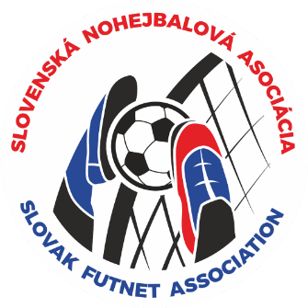

Majstrovstvá SR trojíc v nohejbale

 |  |  |  | kategória: | trojice

 |  |  | miesto konania: |  | Košice - T5 – Ondavská 21, 040 11
 |  |  | dátum uskutočnenia: |  | 2026-05-02

štvrťfinále | semifinále |  |  | FINÁLE |  |  | CELKOVÝ VÝSLEDOK:
1 |  |  |  |  |  |  | 1.miesto | NO KAC Košice
 |  |  |  |  |  |  | 2.miesto | NK Zalužice
2 |  |  |  |  |  |  | 3.miesto | NK Vrbové A
 |  |  |  |  |  |  | 4.miesto | NK Revúca
3 |  |  |  |  |  |  | 5.-8. miesto | NK Martin
 |  |  |  |  |  |  |  | NK Vrbové B
4
 |  |  |  |  |  | víťaz
5 |  |  |  |  |  |  | 9.-12. miesto

6

7 |  |  |  |  |  |  | 13.-16. miesto

8

 |  | zápas o 3 miesto:

